关系图
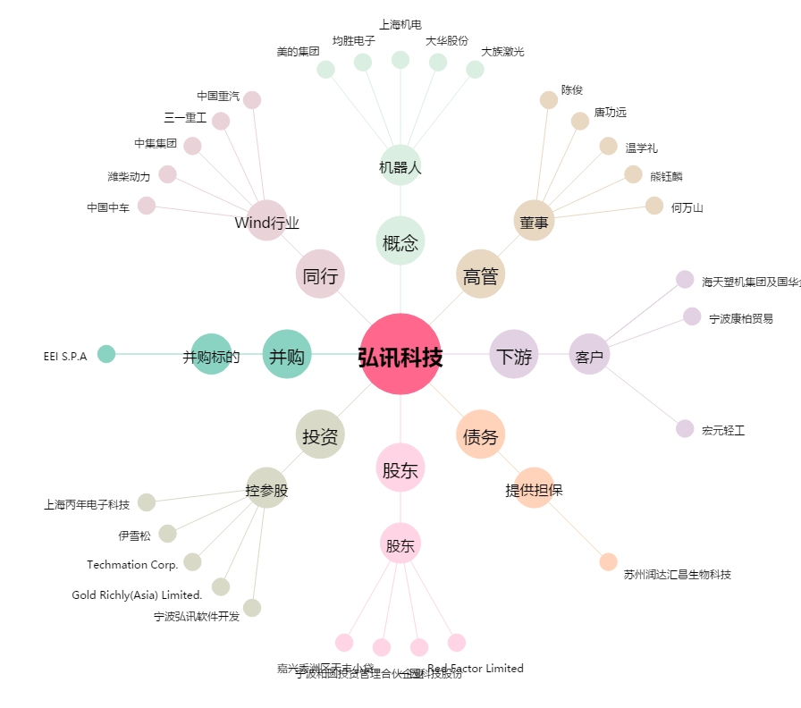
弘讯科技[603015.SH] - 关系概览图

